Risques du projet
STRATÉGIE D'ATTÉNUATION DES RISQUES DU PROJET

À PROPOS
Cet onglet contient des tableaux permettant de décrire les principaux risques liés au développement et à la mise en œuvre de votre projet. Cela inclut, sans s’y limiter, les risques techniques, réglementaires, organisationnels, financiers et environnementaux. Cette évaluation des risques vise à soutenir l’évaluation de la viabilité du projet et doit couvrir le demandeur principal et tout partenaire de projet anticipé

INSTRUCTIONS D'UTILISATION DE CE TABLEAU :
1. Ne modifiez que les cellules blanches des tableaux. 2. NE modifiez AUCUNE cellule de couleur. 3. Décrivez les principaux risques qui affectent l'ensemble du projet et leurs conséquences prévues. Il s'agit des risques liés au projet et non des risques liés à la commercialisation. 4. Évaluez la probabilité et l'impact des risques à l'aide des tableaux d'évaluation. Sélectionnez les niveaux à l'aide de la liste déroulante. 5. Utilisez la matrice pour déterminer les niveaux de risque et sélectionnez le niveau dans la liste déroulante. 6. Décrivez la stratégie d'atténuation (mesures visant à réduire la probabilité/le niveau d'impact si le risque se concrétise). 7. Ajoutez des lignes supplémentaires si nécessaire pour couvrir tous les risques.

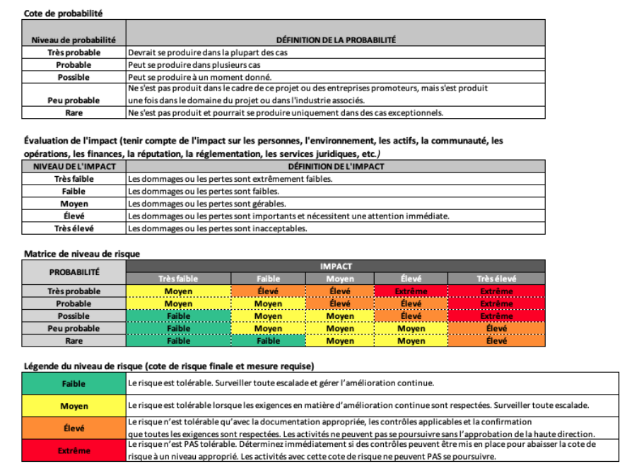
Catégorie de risques | Description du risque | Conséquences attendues | Probabilité que le risque se réalise | Niveau d'impact si le risque se concrétise | Niveau de risque | Stratégie d'atténuation
(p. ex., réglementaire, opérationnel, etc.) |  |  | Probable | [Sélectionner] | [Sélectionner]
 |  |  | [Sélectionner] | [Sélectionner] | [Sélectionner]
 |  |  | [Sélectionner] | [Sélectionner] | [Sélectionner]
 |  |  | [Sélectionner] | [Sélectionner] | [Sélectionner]
 |  |  | [Sélectionner] | [Sélectionner] | [Sélectionner]
 |  |  | [Sélectionner] | [Sélectionner] | [Sélectionner]
 |  |  | [Sélectionner] | [Sélectionner] | [Sélectionner]
 |  |  | [Sélectionner] | [Sélectionner] | [Sélectionner]
 |  |  | [Sélectionner] | [Sélectionner] | [Sélectionner]
 |  |  | [Sélectionner] | [Sélectionner] | [Sélectionner]
 |  |  | [Sélectionner] | [Sélectionner] | [Sélectionner]
 |  |  | [Sélectionner] | [Sélectionner] | [Sélectionner]
 |  |  | [Sélectionner] | [Sélectionner] | [Sélectionner]
 |  |  | [Sélectionner] | [Sélectionner] | [Sélectionner]
 |  |  | [Sélectionner] | [Sélectionner] | [Sélectionner]
 |  |  | [Sélectionner] | [Sélectionner] | [Sélectionner]
 |  |  | [Sélectionner] | [Sélectionner] | [Sélectionner]
 |  |  | [Sélectionner] | [Sélectionner] | [Sélectionner]
 |  |  | [Sélectionner] | [Sélectionner] | [Sélectionner]
 |  |  | [Sélectionner] | [Sélectionner] | [Sélectionner]
 |  |  | [Sélectionner] | [Sélectionner] | [Sélectionner]
 |  |  | [Sélectionner] | [Sélectionner] | [Sélectionner]
 |  |  | [Sélectionner] | [Sélectionner] | [Sélectionner]
 |  |  | [Sélectionner] | [Sélectionner] | [Sélectionner]

 |  |  |  |  |  |  | Cote de probabilité
 |  |  |  |  |  |  | NIVEAU DE PROBABILITÉ | DÉFINITION DE PROBABILITÉ
 |  |  |  |  |  |  | Très probable | Prévisible dans la plupart des cas
 |  |  |  |  |  |  | Probable | Probable dans de nombreuses circonstances
 |  |  |  |  |  |  | Possible | Pourrait se produire à un moment donné
 |  |  |  |  |  |  | Peu probable | Cela ne s'est pas produit dans le cadre de ce projet ou dans les entreprises promotrices, mais cela s'est produit une ou plusieurs fois dans la sphère d'influence de ce projet ou dans l'industrie associée.
 |  |  |  |  |  |  | Rare | Ne s'est pas produit ou pourrait se produire uniquement dans des circonstances exceptionnelles.

 |  |  |  |  |  |  | Cote d'impact (Tenir compte de l'impact sur les personnes, l'environnement, les actifs, la communauté, les opérations financières, la réputation, la réglementation, les aspects juridiques, etc.)
 |  |  |  |  |  |  | NIVEAU D'IMPACT | DÉFINITION DE L'IMPACT
 |  |  |  |  |  |  | Très faible | Les dommages ou pertes sont extrêmement faibles.
 |  |  |  |  |  |  | Faible | Les dommages ou pertes sont faibles.
 |  |  |  |  |  |  | Médium | Les dommages ou pertes sont gérables.
 |  |  |  |  |  |  | Élevé | Les dommages ou pertes sont importants et nécessitent une attention immédiate.
 |  |  |  |  |  |  | Très élevé | Les dommages ou les pertes sont inacceptables.

 |  |  |  |  |  |  | Matrice de niveau de risque
 |  |  |  |  |  |  | PROBABILITÉ | IMPACT
 |  |  |  |  |  |  |  | Très faible | Faible | Médium | Élevé | Très élevé
 |  |  |  |  |  |  | Très probable | Médium | Élevé | Élevé | Extrême | Extrême
 |  |  |  |  |  |  | Probable | Médium | Médium | Élevé | Élevé | Extrême
 |  |  |  |  |  |  | Possible | Faible | Médium | Médium | Élevé | Extrême
 |  |  |  |  |  |  | Peu probable | Faible | Médium | Médium | Médium | Élevé
 |  |  |  |  |  |  | Rare | Faible | Faible | Médium | Médium | Élevé

 |  |  |  |  |  |  | Légende du niveau de risque (Cote finale de risque et mesures exigées)
 |  |  |  |  |  |  | Faible | Le risque est tolérable. Surveillez toute escalade et gérez-le dans une optique d'amélioration continue.
 |  |  |  |  |  |  | Médium | Le risque est tolérable lorsque les exigences d'amélioration continue sont respectées. Surveillez toute escalade.
 |  |  |  |  |  |  | Élevé | Le risque n'est tolérable qu'avec une documentation appropriée, des contrôles applicables et la confirmation que toutes les exigences sont respectées. Les activités ne peuvent pas se poursuivre sans l'accord de la direction.
 |  |  |  |  |  |  | Extrême | Le risque n'est PAS tolérable. Envisagez immédiatement la mise en place de contrôles afin de ramener la cote de risque à un niveau acceptable. Les activités présentant ce niveau de risque ne peuvent PAS se poursuivre.

